企画書
要求分析／企画書 | システム名 | 作成者 | 作成日 | ページ

試験時は提出不要

機能要求
要求分析／機能要求 | システム名 | 作成者 | 作成日 | ページ

試験時は提出不要

システム構成図
要求分析／システム構成図 | システム名 | 作成者 | 作成日 | ページ

試験時は提出不要

ドメインモデル
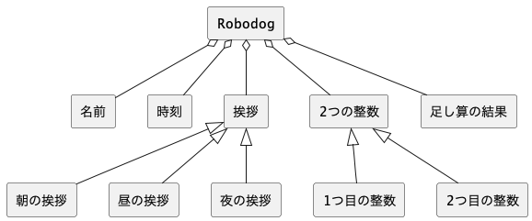
要求分析／ドメインモデル | システム名 | 作成者 | 作成日 | ページ

画面遷移図（UC_）
要求分析／画面遷移図 | システム名 | 作成者 | 作成日 | ページ

 | ユースケース名

試験時は提出不要

